Analyse économique
 | PRINCIPAUX RATIOS D'ANALYSE

Structure concernée | Nom de la structure

 | Evolution du résultat |  |  |  |  |  |  |  |  |  |  |  |  | De manière générale, le modèle économique des structures nautiques est un modèle "faiblement" rentable malgré la diversité des activités. Le résultat est en moyenne légèrement excédentaire, à hauteur de +11 625€, tandis que le résultat d'exploitation (hors vente de matériel) est inférieur à l'équilibre -1 500€. L'objectif étant d'être à l'équilibre. L'achat et la revente du matériel nautique est donc stratégique dans le modèle économique des structures, même si cette activité n'est pas le coeur de métier des structures, elles doivent en avoir une gestion rigoureuse.

 | Indicateurs | Moyenne observée* | 2023 | Variation N-1 | 2022 | Variation N-1 | 2021 | Variation N-1 | 2020 | Variation N-1 | 2019 | Variation N-1 | 2018
 | Résultat d'exploitation | -1,500 € | 0 € | #DIV/0! | 0 € | #DIV/0! | 0 € | #DIV/0! | 0 € | #DIV/0! | 0 € | #DIV/0! | 0 €
 | Résultat financier | 125 € | 0 € | #DIV/0! | 0 € | #DIV/0! | 0 € | #DIV/0! | 0 € | #DIV/0! | 0 € | #DIV/0! | 0 €
 | Résultat exceptionnel | 13,000 € | 0 € | #DIV/0! | 0 € | #DIV/0! | 0 € | #DIV/0! | 0 € | #DIV/0! | 0 € | #DIV/0! | 0 €
 | Résultat net | 11,625 € | 0 € | #DIV/0! | 0 € | #DIV/0! | 0 € | #DIV/0! | 0 € | #DIV/0! | 0 € | #DIV/0! | 0 €

 | Analyse spécifique :

 |  | 2018 | 2019 | 2020 | 2021 | 2022 | 2023
 | Chiffre d'affaires | - € | - € | - € | - € | - € | - €
 | Masse salariale | - € | - € | - € | - € | - € | - €
 | Budget de fonctionnement | - € | - € | - € | - € | - € | - €

 | Modèle socio-économique

 | Indicateurs | Moyenne observée* | 2023 | Variation N-1 | 2022 | Variation N-1 | 2021 | Variation N-1 | 2020 | Variation N-1 | 2019 | Variation N-1 | 2018 | Le poids des subventions dans le CA est très dépendant des politiques territoriales menées sur le secteur d'activité. Plus le poids est important, plus l'équilibre du modèle est lié à la qualité de la relation partenariale et aux projets mis en place.
 | Chiffre d'affaires hors subventions | 220,553 € | 0 € | #DIV/0! | 0 € | #DIV/0! | 0 € | #DIV/0! | 0 € | #DIV/0! | 0 € | #DIV/0! | 0 €
 | Subventions | 32,956 € | 0 € | #DIV/0! | 0 € | #DIV/0! | 0 € | #DIV/0! | 0 € | #DIV/0! | 0 € | #DIV/0! | 0 €
 | Chiffre d'affaires total (CA total) | 253,509 € | 0 € | #DIV/0! | 0 € | #DIV/0! | 0 € | #DIV/0! | 0 € | #DIV/0! | 0 € | #DIV/0! | 0 €
 | Ratio subvention / CA total | 13.00% | #DIV/0! |  | #DIV/0! |  | #DIV/0! |  | #DIV/0! |  | #DIV/0! |  | #DIV/0!

 | Analyse spécifique :

 | Poids des charges de fonctionnement |  |  |  |  |  |  |  |  |  |  |  |  | En moyenne, les frais de fonctionnement représentent 25% du budget global. Ces structures participent à l’économie de la filière à travers l’achat, le renouvellement et l’entretien du matériel, à hauteur de 15% de leur chiffre d’affaires : • 10% dans l’achat de matériel nautique (supports nautiques, bateaux de sécurité,…) • 5% dans l’achat de petits matériels et d’équipements nautiques (combinaisons, brassières,…).

 | Indicateurs | Moyenne observée* | 2023 | Variation N-1 | 2022 | Variation N-1 | 2021 | Variation N-1 | 2020 | Variation N-1 | 2019 | Variation N-1 | 2018
 | Budget de fonctionnement | 63,377 € | 0 € | #DIV/0! | 0 € | #DIV/0! | 0 € | #DIV/0! | 0 € | #DIV/0! | 0 € | #DIV/0! | 0 €
 | Ratio budget fonctionnement / CA | 25% | #DIV/0! | #DIV/0! | #DIV/0! | #DIV/0! | #DIV/0! | #DIV/0! | #DIV/0! | #DIV/0! | #DIV/0! | #DIV/0! | #DIV/0!

 | Analyse spécifique :

 | Poids de la masse salariale

 | Indicateurs | Moyenne observée* | 2023 | Variation N-1 | 2022 | Variation N-1 | 2021 | Variation N-1 | 2020 | Variation N-1 | 2019 | Variation N-1 | 2018 | La masse salariale représente 60% du budget global en moyenne dans les structures nautiques. Ce poste, comme dans toute structure de service, est significatif. Il convient de suivre attentivement ce ratio qui peut impacter sur la rentabilité de la structure.
 | Masse salariale | 152,105 € | 0 € | #DIV/0! | 0 € | #DIV/0! | 0 € | #DIV/0! | 0 € | #DIV/0! | 0 € | #DIV/0! | 0 €
 | Ratio masse salariale / CA | 60% | #DIV/0! | #DIV/0! | #DIV/0! | #DIV/0! | #DIV/0! | #DIV/0! | #DIV/0! | #DIV/0! | #DIV/0! | #DIV/0! | #DIV/0!
 | Nombre de permanents | 3.50 | 0.00 | #DIV/0! | 0.00 | #DIV/0! | 0.00 | #DIV/0! | 0.00 | #DIV/0! | 0.00 | #DIV/0! | 0.00
 | Ratio CA / Nombre de permanents | 72,431 € | #DIV/0! | #DIV/0! | #DIV/0! | #DIV/0! | #DIV/0! | #DIV/0! | #DIV/0! | #DIV/0! | #DIV/0! | #DIV/0! | #DIV/0!
 | Nombre de saisonniers | 7.00 | 0.00 | #DIV/0! | 0.00 | #DIV/0! | 0.00 | #DIV/0! | 0.00 | #DIV/0! | 0.00 | #DIV/0! | 0.00
 | Nombre d'équivalents temps plein (ETP) | 4.60 | 0.00 | #DIV/0! | 0.00 | #DIV/0! | 0.00 | #DIV/0! | 0.00 | #DIV/0! | 0.00 | #DIV/0! | 0.00
 | Ratio CA / Nombre d'ETP | 55,111 € | #DIV/0! | #DIV/0! | #DIV/0! | #DIV/0! | #DIV/0! | #DIV/0! | #DIV/0! | #DIV/0! | #DIV/0! | #DIV/0! | #DIV/0!

 | Analyse spécifique :

 | Poids de la politique d'investissement |  |  |  |  |  |  |  |  |  |  |  |  | Plus les dotations aux amortissements sont élevés plus la politique d'investissement permet d'exploiter du matériel de qualité mais grève le résultat et implique un CA important. Plus les dotations aux amortissements sont faibles plus le matériel risque de devoir être renouvelé à court terme. Dans les structures nautiques la moyenne des dotations aux amortissements représentent 14% du budget global.

 | Indicateurs | Moyenne observée* | 2023 | Variation N-1 | 2022 | Variation N-1 | 2021 | Variation N-1 | 2020 | Variation N-1 | 2019 | Variation N-1 | 2018
 | Dotation aux amortissements | 35,491 € | 0 € | #DIV/0! | 0 € | #DIV/0! | 0 € | #DIV/0! | 0 € | #DIV/0! | 0 € | #DIV/0! | 0 €
 | Ratio dot. aux amortissements / CA | 14% | #DIV/0! | #DIV/0! | #DIV/0! | #DIV/0! | #DIV/0! | #DIV/0! | #DIV/0! | #DIV/0! | #DIV/0! | #DIV/0! | #DIV/0!
 | Capacité d'autofinancement | 26,915 € | 0 € | #DIV/0! | 0 € | #DIV/0! | 0 € | #DIV/0! | 0 € | #DIV/0! | 0 € | #DIV/0! | 0 €

 | Analyse spécifique :

 | Fréquentation en nombre de clients

 | Indicateurs | Moyenne observée* | 2023 | Variation N-1 | 2022 | Variation N-1 | 2021 | Variation N-1 | 2020 | Variation N-1 | 2019 | Variation N-1 | 2018 | Le nombre de clients est à mettre en colération avec le projet de la structure, et permet également de comprendre les sources de financement.
 | Nombre de pratiquants annuel sport | 133 | 0 | #DIV/0! | 0 | #DIV/0! | 0 | #DIV/0! | 0 | #DIV/0! | 0 | #DIV/0! | 0
 | Nombre de pratiquants EFVoile | 1106 | 0 | #DIV/0! | 0 | #DIV/0! | 0 | #DIV/0! | 0 | #DIV/0! | 0 | #DIV/0! | 0
 | Nombre d'élèves scolaires | 583 | 0 | #DIV/0! | 0 | #DIV/0! | 0 | #DIV/0! | 0 | #DIV/0! | 0 | #DIV/0! | 0
 | Nombre de pratiquants "autres" | 637 | 0 | #DIV/0! | 0 | #DIV/0! | 0 | #DIV/0! | 0 | #DIV/0! | 0 | #DIV/0! | 0
 | Total nombre de clients | 2459 | 0 | #DIV/0! | 0 | #DIV/0! | 0 | #DIV/0! | 0 | #DIV/0! | 0 | #DIV/0! | 0
 | Panier moyen par client (en €) | 103 € | #DIV/0! | #DIV/0! | #DIV/0! | #DIV/0! | #DIV/0! | #DIV/0! | #DIV/0! | #DIV/0! | #DIV/0! | #DIV/0! | #DIV/0!

 | Analyse spécifique :

 | Solidité financière de la structure

 | Indicateurs | Moyenne observée | 2023 | Variation N-1 | 2022 | Variation N-1 | 2021 | Variation N-1 | 2020 | Variation N-1 | 2019 | Variation N-1 | 2018 | Les fonds propres permettent d'assurer la stabilité financière de l'activité en la dotant de réserves nécessaires en cas d'aléas éventuels (pertes) et en lui permettant de financer ses investissements.
 | Fonds propres | - | 0 € | #DIV/0! | 0 € | #DIV/0! | 0 € | #DIV/0! | 0 € | #DIV/0! | 0 € | #DIV/0! | 0 €
 | Fonds propres / pdts d'exploit. (en jour) | entre 3 et 9 mois | #DIV/0! | #DIV/0! | #DIV/0! | #DIV/0! | #DIV/0! | #DIV/0! | #DIV/0! | #DIV/0! | #DIV/0! | #DIV/0! | #DIV/0!
 |  | en nb de mois : | #DIV/0! |  | #DIV/0! |  | #DIV/0! |  | #DIV/0! |  | #DIV/0! |  | #DIV/0!
 | Analyse spécifique :

* Moyenne nationale observée dans les indicateurs FFVoile en 2023, sur la base du déclaratif des structures nautiques. Possibilité d'indiquer une moyenne régionale observée à la place du national.

Eclairage Bilan&CR
 | ÉCLAIRAGES THÉORIQUES SUR LE BILAN COMPTABLE

Le bilan comptable est un tableau qui présente la situation patrimoniale et la santé financière d'une structure à un instant T (en général, à la fin d'un exercice). Le tableau se structure principalement à 4 entrées : actif immobilisé, actif circulant, capitaux permanents et dettes à court terme.
Il permet de recenser ce que la structure possède (actif) et la manière dont elle l'a financé (passif). Il est utilisé pour évaluer la solidité d'une structure sur le long terme et sa solvabilité. De plus, il permet de mettre en avant la valeur des outils de production, les emprunts, la valeur d’un stock
Comme le bilan présente les moyens dont dispose une structure et les ressources qui lui ont permis de les obtenir, l'actif est toujours égal au passif.
Photographie de la situation patrimoniale

Le bilan comptable
Il retrace tout ce que la structure possède…

…Et la manière dont elle l’a financé

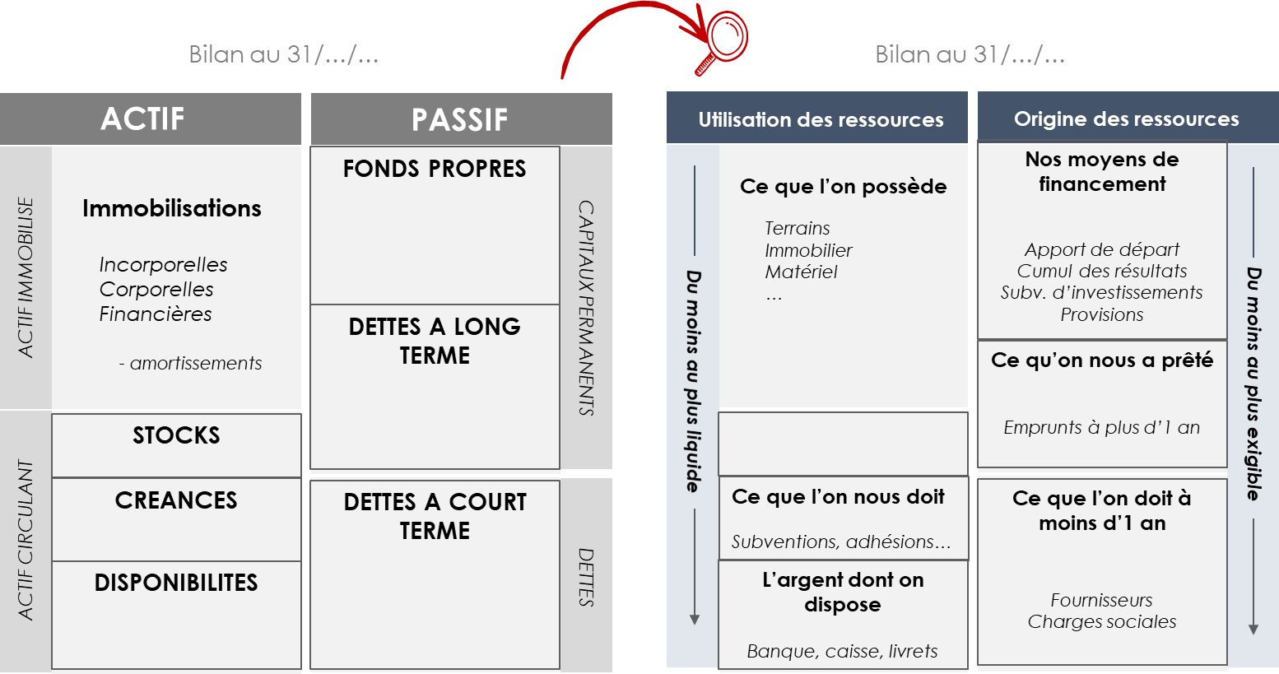

FOCUS SUR LES FONDS PROPRES

Comptablement, les fonds propres regroupent l'ensemble des ressources propres de la structure, avec les financements qu'elle a constitué au fil des ans (cumul des résultats d'exercice) ou les financements durables qui lui ont été versés (subventions d'investissements par exemple).
Les fonds propres ont d'abord pour vocation première de financer les biens immobilisés (actif immobilisé). Une fois les immobilisations couvertes, le solde, appelé "Fonds de roulement" lui permet de couvrir ses besoins en trésorerie et de financer son développement.
Il permet ainsi à la structure de faire face au décalage de paiement (besoin en fonds de roulement) : enciassement des subventions ou des factures différées dans le temps alors que les salaires et charges sont réglées sans re
En analyse financière, le niveau de fonds propres est un indicateur de la santé financière d'une structure et de sa capacité à investir et à emprunter. En première analyse, il appartient de s'assurer que :
- Les fonds propres sont positifs, ce qui est le gage d'une bonne santé économique (l'activité passée a généré des excédents). Une trop forte dégradation de ses fonds propres sur les 3 derniers exercices (plus de 35%) suppose une fragilisation du modèle
- Les fonds propres représentent plus de 25 % des capitaux permanents (fonds propres + provisions pour risques et charges + dettes à long terme), soit le gage d'une dépendance financière acceptable (l'idéal étant plus de la moitié).
- Les capitaux permanents (fonds propres + ressources à long terme) couvrent les immobilisations nettes et permettent de dégager un fonds de roulement suffisant pour couvrir ses investissement et ses besoins d'exploitation. Le fonds de roulement (capitaux permanents - actif immobilisé) doit ainsi couvrir au moins 2 mois de charges d'exploitation (fonds de roulement / total des charges d'exploitation x 360). Cet indicateur permet de répondre à la question " Combien de jours d'autonomie financière dispose la structure en cas de retard de paiement ?"
Ainsi, les fonds propres permettent d'apprécier la solidité de la structure et sa capacité à perdurer dans le temps. Il donne également de la visibilité sur le degré d'urgence éventuel dans la transformation du modèle économique d'une structure.
Actifs immobilisés
Achat de bateaux et de matériels
Travaux sur la base nautique
Achats de logiciels
Achats d'ordinateurs...
Fonds propres
Fonds associatifs
Cumul des exercices précédents
Résultat du dernier exercice
Subventions d'investissements

FONDS DE ROULEMENT

Créances
Trésorerie à venir, avec ce qui est due à la structure (facture non payée, subvention non versée...)
COUVERTURE PAR LE FONDS DE ROULEMENT

Dettes à court terme
Factures à payer ou règlements de charges prévus mais non encore versés par la structure

Trésorerie
Argent disponible sur le compte

Fonds propres (fonds associatifs, résultat, réserves, subv. d'invest.)

Capitaux permanents

Autres ressources à long terme (provisions pour risques et charges, emprunts à plus d'1 an)

 | ECLAIRAGES THEORIQUES SUR LE COMPTE DE RESULTAT

Le compte de résultat présente l'ensemble des produits et des charges de la structure sur un exercice donné (12 mois). La différence entre les produits et les charges équivaut au bénéfice ou à la perte annuelle de la structure.
Dans sa présentation comptable, le compte de résultat classifie les charges et les produits en fonction des activités de la structure :
- Les produits et les charges d'exploitation intègrent les flux liés à l'activité principale et courante de la structure. Le solde donne un résultat d'exploitation.
- Les produits et les charges financières regroupent les flux liés à une activité financière (participation, intérêts, placement...). Pour la différence observée entre charges et produits financiers, on parle de résultat financier
- Les produits et les charges exceptionnels intègrent les flux liés à des activités exceptionnelles que peut réaliser la structure. Le solde équivaut au résultat exceptionnel.
La totalité des charges et des produits donne un résultat net qui vient influer (en plus ou en moins) sur les fonds propres de la structure (bilan comptable).
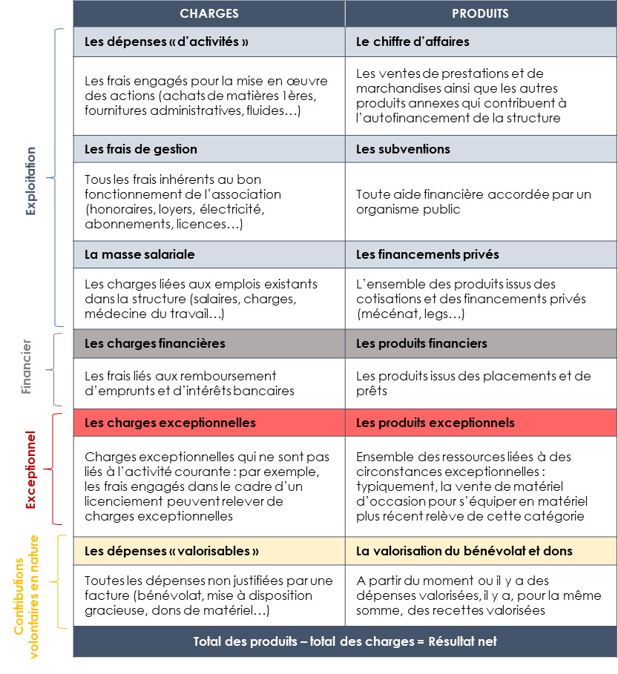

Le compte de résultat
Film de l’activité sur une période donnée
Il redémarre à 0 à chaque début d’exercice
Il détermine le résultat et la création ou non de richesses

FOCUS SUR LA LECTURE DU COMPTE DE RESULTAT
Le compte de résultat constitue le baromètre de l'activité d'une structure. Pour une cohérence de l'analyse, il est indispensable qu'il y ait une permanence d'une méthode comptable d'une année sur l'autre afin d'appréhender finement les variations et les évolutions en cours du modèle. En soi, mise à part pour la photographie du modèle (poids de chaque grande typologie de charges ou de produits et atteinte ou non de l'équilibre), l'analyse du compte de résultat se fait essentiellement dans le temps (3 derniers exercices au minimum).
Dans la lecture de la variation des grands postes, il est important d'observer :
- L'évolution du chiffres d'affaires (CA), de son poids et de sa composition : avec la tendance structurelle de baisse des subventions et le développement d'une culture d'hybridation des modèles, la part du chiffre d'affaires s'accroit et devient de plus en plus prépondérante (parfois au détriment du projet sportif et social). Le CA peut être mis en perspective avec l'évolution de la fréquentation et des moyens.
- L'évolution du résultat net donne une lecture de la capacité de la structure à couvrir structurellement ses dépenses courantes et à dégager des moyens supplémentaires pour son développement. Une perte sur une année peut être conjoncturelle (dépenses imprévues, faible activité sur une année, congés maladie d'un cadre) et ne nécessite pas forcément une remise en question du modèle.
- Dans une activité de service ayant recours à des professionnels, la masse salariale est une charge incontournable, mais elle contribue également à la rigidité du modèle (faible adaptabilité des charges à l'évolution des volumes d'activité). La maitrise de la masse salariale est essentielle à niveau et type d'activités constantes.
- Si la Voile est une activité de service, elle implique malgré tout des intrants (éléments nécessaires à la prodution du service) plus ou moins importants (matériel, fluide...) qui impactent sa marge. L'évolution des postes d'achats et leurs poids dans le CA doivent donc être finement suivis.
- De même, pour les structures de la FFVoile, la politique d'investissement est un facteur clé de développement (diversification de l'offre, qualité du matériel, innovaton...). Ces éléments comptables impactent toutefois les équilibres d'exploitation de l'entité et la dotation aux amortissement doit être couverte par la production de la structure. Il est à noter que la revente de matériel (produit exceptionnel) peut constituer un élément clé de l'équilibre global de l'exploitation de la structure. Cela suppose une politique active d'invesstissement.

Le compte de résultat est le 1er outil de lecture du modèle économique d'une structure

Politiques territoriales (sport, tourisme, jeunesse…) | 4
Politiques nationales (PSF, appels à projets…) | 3
Vente de prestations | 5
Mécénat | 2
Bénévolat | 2

Politiques territoriales (sport, tourisme, jeunesse…) | 4
Politiques nationales (PSF, appels à projets…) | 3
Vente de prestations | 5
Mécénat | 2
Bénévolat | 2

La modèle économique d'une structure de la FFVoile est la traduction chiffree de son objet social, de ses activités et de sa stratégie. Ainsi, la lecture de la structure des coûts générés et des ressources mobilisés donne une 1ère analyse des caractéristiques d'un modèle économique.
Sa lecture plus fine implique de mettre en perspective ses données économiques avec l'offre proposée, la stratégie partenariale, le positionnement du service... et de le distinguer en fonction de la nature de chaque domaine d'activités stratégiques, chacun d'entre eux pouvant déployer un modèle économique propre.

Eclairage Coût de revient
ÉCLAIRAGES THÉORIQUES SUR LE COÛT DE REVIENT

MARGE BRUTE
Prix de vente unitaire
Coût de production unitaire (charges directes)
MARGE NETTE
Frais de gestion (charges indirectes)
COÛT DE REVIENT UNITAIRE
POLITIQUE TARIFAIRE

Les responsables des structures Voile peuvent éprouver des difficultés à distinguer les conditions de pérennisation de telle ou telle prestation, parmi un ensemble d’activités souvent entremêlées (stages, locations, scolaires…). Cette difficulté s’accentue lorsqu’ils considèrent qu’un découpage risquerait de gommer la cohérence de l’ensemble, ou pire de donner des arguments définitifs à leurs partenaires pour les obliger à cesser leurs activités déficitaires, mais qu’ils jugent quant à eux absolument nécessaires pour garantir l’identité et la qualité de leur projet sportif.
On ne peut pourtant pas faire l’économie de cette exploration économique des services d’une structure, ce qui n’empêche en aucune manière de revendiquer, à côté des critères de mesure quantitatifs, des critères qualitatifs d’appréciation de l’utilité sociale et collective des services rendus.
Calculer le coût de revient permet de comparer le fonctionnement de l’activité aux résultats enregistrés pour les différents domaines d’activités stratégiques et d’établir progressivement les conditions de leur pérennisation.
On obtient en effet, en divisant les charges engagées sur un segment d’activité par le volume de prestations accomplies, le coût de revient unitaire de l’activité.

Une marge nette par activité qui doit être mis en perspective avec leur impact social et sportif

Rentabilité économique
+ +
Activité(s) "VACHE A LAIT"
Activité(s) "STAR"

Act. 1
Act. 2

Impact social et sportif
- -
+ +

Act. 3

Activité(s) "POIDS MORTS"
Activité(s) "DILEMME"
- -

FOCUS SUR LA POLITIQUE TARIFAIRE

La politique tarifaire sur la vente des prestations joue un rôle déterminant pour la pérennisation et le développement des structures. Le prix des prestation doit permettre de couvrir a minima les charges de la structure une fois soustrait les autres produits (adhésions et subventions).
Mais au-delà de la couverture de ses charges, la structure doit déterminer un prix qui lui permet de générer une marge suffisante. C'est cette marge qui lui permettra de construire son bénéfice et donc de renforcer sa capacité de développement (création d'emplois, investissements, communication...). La marge permet également de faire face aux aléas liés à l'activité (météo, annulations...).
De plus, plusieurs variables liées au positionnement de la structure ou à son environnement viendront influer sur la politique de prix d'une structure.
Exemples de variables influant sur le prix de vente

Tarif moyen

Compétences encadrement

Total des charges directes et indirectes ventilées sur l'activité
En formation
Qualifié
Réputé
Coût restant à charge et à couvrir par le CA
Positionnement de l'offre

Accès simple
Forte qualité

Subventions perçues pour l'activité
Territoires
Forte concurrence
Forte demande

Adhésions ventilées sur l'activité
Publics
Public en rupture
Publics solvables

